Ark1
n | 10
count | 5

doWork01

CLAUS | Windows |  |  | MADS | MAC
IDE |  | CMD |  | IDE |  | CMD
MEAN | STD | MEAN | STD | MEAN | STD | MEAN | STD
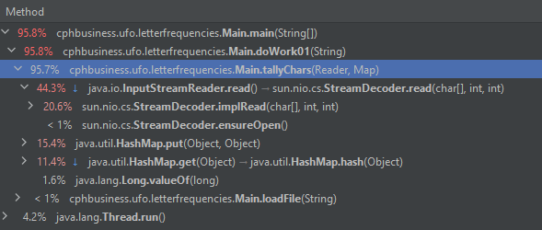
150.1 | 62.343 | 109 | 34.887 | 92.6 | 33.999 | 66.2 | 13.76
106 | 1.924 | 75 | 3.043 | 68.9 | 4.305 | 60 | 3.889
108.7 | 3.437 | 78.8 | 8.862 | 65.5 | 2.391 | 58 | 1.479
107.5 | 3.332 | 100.9 | 2.679 | 65.9 | 7.621 | 58.9 | 2.112
107.3 | 3.421 | 103 | 6.691 | 64.1 | 1.631 | 58 | 1.806
112.1 | 13.55 | 72.8 | 3.078 | 64.2 | 1.604 | 57.8 | 0.703
107.9 | 2.414 | 76.1 | 3.98 | 63.9 | 2.413 | 57.7 | 1.602
107.3 | 2.794 | 75.2 | 2.656 | 65 | 2.396 | 58.1 | 1.433
126.6 | 19.302 | 75.4 | 2.172 | 64.4 | 2.02 | 56.2 | 0.65
127.7 | 21.052 | 75.1 | 3.6 | 67.3 | 3.036 | 56.6 | 1.231

70,2 29,348
39,8 2,386
39,3 1,941
40,3 1,841
39,9 1,976
40,1 1,612
39,5 2,444
39,3 1,635
40,0 2,716
39,2 1,319

